Задание 1
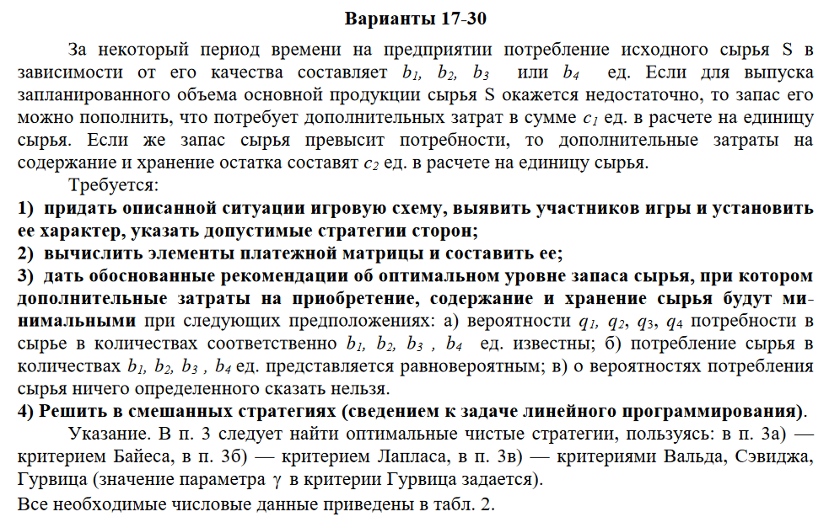
 |  |  |  |  |  |  |  |  |  | Вариант 18
 |  |  |  |  |  |  |  |  |  | b1 | 10 | Потребление сырья S |  |  | Участники
 |  |  |  |  |  |  |  |  |  | b2 | 11 |  |  |  | A | Предложение
 |  |  |  |  |  |  |  |  |  | b3 | 12 |  |  |  | B | Спрос
 |  |  |  |  |  |  |  |  |  | b4 | 13
 |  |  |  |  |  |  |  |  |  | c1 | 8 | Затраты на запас | На ед. сырья |  | Закупить |  |  | Получить прод. на
 |  |  |  |  |  |  |  |  |  | c2 | 4 | Затраты на хранение |  |  | A1 | 10 |  | B1 | 10
 |  |  |  |  |  |  |  |  |  | q1 | 0.15 | Вероятность поребности в сырье |  |  | A2 | 11 |  | B2 | 11
 |  |  |  |  |  |  |  |  |  | q2 | 0.3 |  |  |  | A2 | 12 |  | B3 | 12
 |  |  |  |  |  |  |  |  |  | q3 | 0.4 |  |  |  | A3 | 13 |  | B4 | 13
 |  |  |  |  |  |  |  |  |  | q4 | 0.15
 |  |  |  |  |  |  |  |  |  | V | 0.8 | Параметр в кр. Гурвица |  |  |  |  |  |  |  |  | Минимальный выиграш для данной стратегии |  | Оптимальная стратегия |  | Чистая цена игры

 |  |  |  |  |  |  |  |  |  | Платежная матрица
 |  |  |  |  |  |  |  |  |  |  | В1 | В2 | В3 | В4 |  |  | В1 | В2 | В3 | В4 | Amin |  | Amax(Amin)
 |  |  |  |  |  |  |  |  |  | А1 | 0 | -2 | -4 | -6 |  | А1 | 0 | -16 | -32 | -48 | -48 |  | 0 |  | A4
 |  |  |  |  |  |  |  |  |  | А2 | 2 | 0 | -2 | -4 |  | А2 | 8 | 0 | -16 | -32 | -32
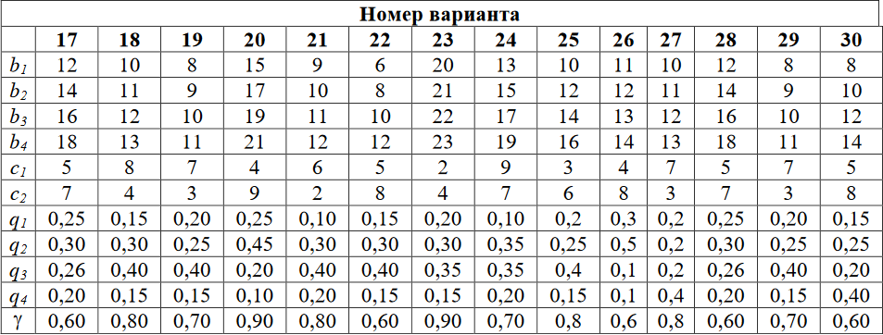
 |  |  |  |  |  |  |  |  |  | А3 | 4 | 2 | 0 | -2 |  | А3 | 16 | 8 | 0 | -16 | -16
 |  |  |  |  |  |  |  |  |  | А4 | 6 | 4 | 2 | 0 |  | А4 | 24 | 16 | 8 | 0 | 0

 |  |  |  |  |  |  |  |  |  |  |  |  |  |  |  |  |  |  |  |  |  |  | Оптимальная стратегия | Чистая цена игры
 |  |  |  |  |  |  |  |  |  | Критерий Байеса |  |  |  |  | СУММА |  | Критерий Вальда
 |  |  |  |  |  |  |  |  |  | A1 | 0 | -4.8 | -12.8 | -7.2 | -24.8 |  |  | В1 | В2 | В3 | В4 | Amin | Amax
 |  |  |  |  |  |  |  |  |  | A2 | 1.2 | 0 | -6.4 | -4.8 | -10 |  | А1 | 0 | -16 | -32 | -48 | -48 | 0 | A4
 |  |  |  |  |  |  |  |  |  | A3 | 2.4 | 2.4 | 0 | -2.4 | 2.4 |  | А2 | 8 | 0 | -16 | -32 | -32
 |  |  |  |  |  |  |  |  |  | A4 | 3.6 | 4.8 | 3.2 | 0 | 11.6 |  | А3 | 16 | 16 | 0 | -16 | -16
 |  |  |  |  |  |  |  |  |  | Средний выигрыш максимизируется при стратегии A4 |  |  |  |  |  |  | А4 | 24 | 32 | 16 | 0 | 0
 |  |  |  |  |  |  |  |  |  |  |  |  |  |  |  |  | Минимальный выигрыш для данной стратегии

 |  |  |  |  |  |  |  |  |  | Критерий Лапласа |  |  |  |  |  |  | Критерий Сэвиджа
 |  |  |  |  |  |  |  |  |  |  | 10 | 11 | 12 | 13 |  |  |  | В1 | В2 | В3 | В4 | МАКСИМУМ
 |  |  |  |  |  |  |  |  |  | 10 | 0 | -16 | -32 | -48 | -24.8 |  | А1 | 0 | 8 | 16 | 24 | 24
 |  |  |  |  |  |  |  |  |  | 11 | 8 | 0 | -16 | -32 | -10 |  | А2 | 18 | 0 | 8 | 16 | 18
 |  |  |  |  |  |  |  |  |  | 12 | 16 | 8 | 0 | -16 | 2.4 |  | А3 | 36 | 18 | 0 | 8 | 36
 |  |  |  |  |  |  |  |  |  | 13 | 24 | 16 | 8 | 0 | 11.6 |  | А4 | 54 | 36 | 18 | 0 | 54
 |  |  |  |  |  |  |  |  |  | Чаще других рекомендуется стратегия А4 |  |  |  |  |  |  | Минимизиуется максимальный прирост

 |  |  |  |  |  |  |  |  |  | Критерий Гурвица |  |  |  | МИН | МАКС | S
 |  |  |  |  |  |  |  |  |  | 0 | -16 | -32 | -48 | -48 | 0 | -38.4
 |  |  |  |  |  |  |  |  |  | 8 | 0 | -16 | -32 | -32 | 8 | -25.6
 |  |  |  |  |  |  |  |  |  | 16 | 8 | 0 | -16 | -16 | 16 | -12.8
 |  |  |  |  |  |  |  |  |  | 24 | 16 | 8 | 0 | 0 | 24 | 0 | Оптимальная стратегия

Для упрощения расчетов добавим к элементам матрицы 48. Эта замена не изменит решения игры, изменится только ее цена (по теореме фон Неймана).

Обновленная платежная матрица
 | В1 | В2 | В3 | В4
А1 | 48 | 32 | 16 | 0
А2 | 56 | 48 | 32 | 16
А3 | 64 | 56 | 48 | 32
А4 | 72 | 64 | 56 | 48

Математическая модель
F = y1 + y2 + y3 + y4 |  |  | -> max

48 + y1 | 32 + y2 | 16 + y3 | 0 + y4 | <= | 1
56+ y1 | 48 + y2 | 32 + y3 | 16 + y4 | <= | 1
64 +y1 | 56 + y2 | 48 + y3 | 32 + y4 | <= | 1
72 + y1 | 64 + y2 | 56 + y3 | 48 + y4 | <= | 1

коэф. | 1 | 1 | 1 | 1 |  | F= | 0.020833333333
знач. yi | 0.00 | 0.00 | 0.00 | 0.02

48 | 32 | 16 | 0 | 0 | <= | 1
56 | 48 | 32 | 16 | 0.33333333333 | <= | 1
64 | 56 | 48 | 32 | 0.66666666667 | <= | 1
72 | 64 | 56 | 48 | 1 | <= | 1

Unew = | 48
U = | 0
q*прир = | 0 | 0 | 0 | 1
q*A = | 1 | 0 | 0 | 0
 |  |  |  |  |  |  |  |  |  |  |  | СУММА
 |  |  |  |  |  |  | q* = | 0 | 0 | 0 | 1 | 1
V (цена игры) = |  | 48 |  |  |  |  | p* = | 1 | 0 | 0 | 0 | 1
qi = v*yi
pi = v*xi. |  |  |  |  |  |  | v - 48 = | 0 | > -18
 |  |  |  |  |  |  |  |  | = 0
q1 | 0 |  | p1 | 1
q2 | 0 |  | p2 | 0
q3 | 0 |  | p3 | 0
q4 | 1 |  | p4 | 0

Задание 2
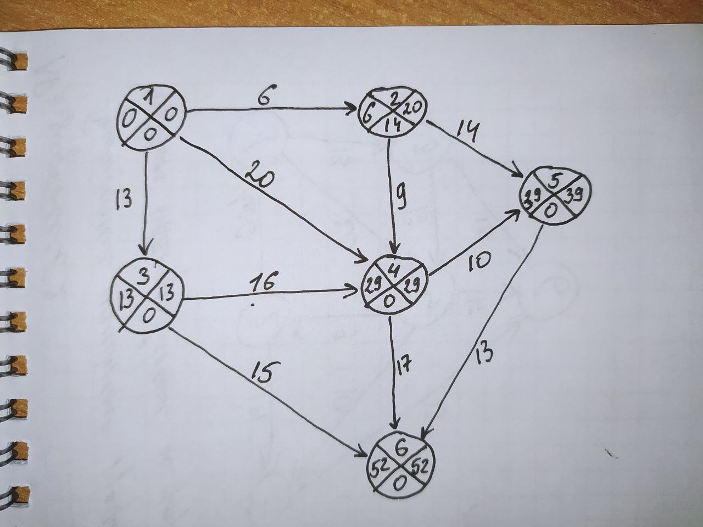
 |  |  |  |  |  |  |  |  |  |  | До оптимизации
 |  |  |  |  |  |  |  |  |  |  | Работы | t(i,j) | d(i,j) | k(i,j) | Срок выполнения | tрн | tро | tпн | tпо | Rп(i,j) | Rн(i,j) | R'(i,j) | R''(i,j)
 |  |  |  |  |  |  |  |  |  |  | 1.2 | 6 | 5 | 0.05 | 40 | 0 | 6 | 14 | 20 | 14 | 0 | 14 | 0
 |  |  |  |  |  |  |  |  |  |  | 1.3 | 13 | 10 | 0.25 |  | 0 | 13 | 0 | 13 | 0 | 0 | 0 | 0
 |  |  |  |  |  |  |  |  |  |  | 1.4 | 20 | 16 | 0.3 |  | 0 | 20 | 9 | 29 | 9 | 9 | 9 | 9
 |  |  |  |  |  |  |  |  |  |  | 2.4 | 9 | 7 | 0.07 |  | 6 | 15 | 20 | 29 | 14 | 0 | 14 | 14
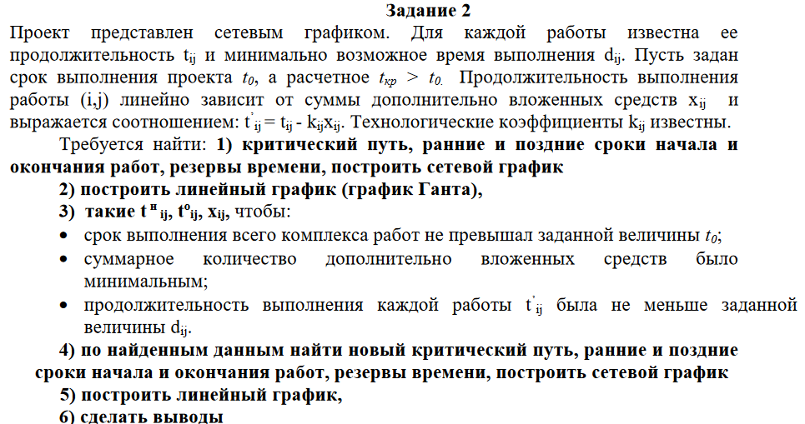
 |  |  |  |  |  |  |  |  |  |  | 2.5 | 14 | 11 | 0.15 |  | 6 | 20 | 25 | 39 | 19 | 0 | 19 | 19
 |  |  |  |  |  |  |  |  |  |  | 3.4 | 16 | 13 | 0.1 |  | 13 | 29 | 13 | 29 | 0 | 0 | 0 | 0
 |  |  |  |  |  |  |  |  |  |  | 3.6 | 15 | 12 | 0.05 |  | 13 | 28 | 37 | 52 | 24 | 24 | 24 | 24
 |  |  |  |  |  |  |  |  |  |  | 4.5 | 10 | 7 | 0.03 |  | 29 | 39 | 29 | 39 | 0 | 0 | 0 | 0
 |  |  |  |  |  |  |  |  |  |  | 4.6 | 17 | 15 | 0.14 |  | 29 | 46 | 35 | 52 | 6 | 6 | 6 | 6
 |  |  |  |  |  |  |  |  |  |  | 5.6 | 13 | 9 | 0.5 |  | 39 | 52 | 39 | 52 | 0 | 0 | 0 | 0
График Ганта
 |  |  |  |  |  |  |  |  |  |  | События | tр(i) | tп(i) | Rп(i)
 |  |  |  |  |  |  |  |  |  |  | 1 | 0 | 0 | 0
 |  |  |  |  |  |  |  |  |  |  | 2 | 6 | 20 | 14
 |  |  |  |  |  |  |  |  |  |  | 3 | 13 | 13 | 0
 |  |  |  |  |  |  |  |  |  |  | 4 | 29 | 29 | 0
 |  |  |  |  |  |  |  |  |  |  | 5 | 39 | 39 | 0
 |  |  |  |  |  |  |  |  |  |  | 6 | 52 | 52 | 0

 |  |  |  |  |  |  |  |  |  |  | Путь из 1 в 6 |  | Критический путь
 |  |  |  |  |  |  |  |  |  |  | 136 | 28 | -
 |  |  |  |  |  |  |  |  |  |  | 1346 | 46 | -
 |  |  |  |  |  |  |  |  |  |  | 13456 | 52 | +
 |  |  |  |  |  |  |  |  |  |  | 146 | 37 | -
 |  |  |  |  |  |  |  |  |  |  | 1456 | 43 | -
 |  |  |  |  |  |  |  |  |  |  | 1246 | 32 | -
 |  |  |  |  |  |  |  |  |  |  | 1256 | 33 | -
 |  |  |  |  |  |  |  |  |  |  | 12456 | 38 | -

После оптимизации
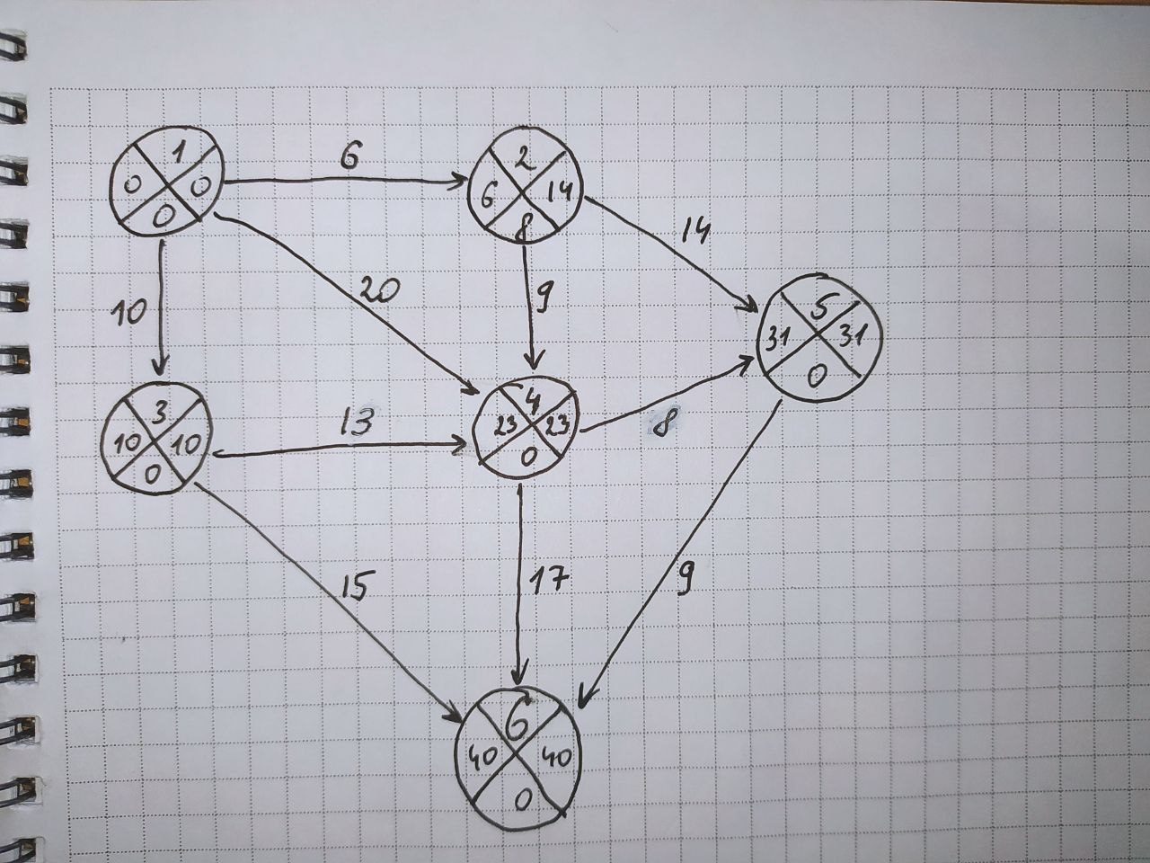
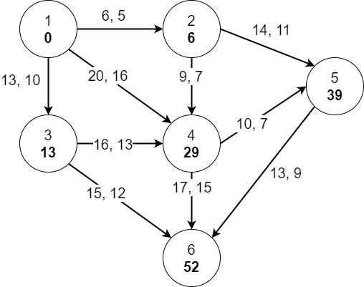
 |  |  |  |  |  |  |  |  | t0 = | 40
 |  |  |  |  |  |  |  |  | Срок выполнения проекта tкр = 52 превышает директивный срок to = 40

 |  |  |  |  |  |  |  |  | Составление математической модели задачи
 |  |  |  |  |  |  |  |  | Целевая функция f = x12 + x13 + x14 + x24 + x25 + x34 + x36 + x45 + x46 + x56 (min)

 |  |  |  |  |  |  |  |  | Срок выполнения не должен привышать to=40 :
 |  |  |  |  |  |  |  |  | to36 <= 40 |  | to46 <= 40 |  | to56 <= 40
 |  |  |  |  |  |  |  |  | продолжительность выполнения каждой работы должна быть не меньше минимально возможного времени:

 |  |  |  |  |  |  |  |  | to12 - tн12 <= 5 |  |  | to34 - tн34 <= 13
 |  |  |  |  |  |  |  |  | to13 - tн13 <= 10 |  |  | to36 - tн36 <= 12
 |  |  |  |  |  |  |  |  | to14 - tн14 <= 16 |  |  | to45 - tн45 <= 7
 |  |  |  |  |  |  |  |  | to24 - tн24 <= 7 |  |  | to46 - tн46 <= 15
 |  |  |  |  |  |  |  |  | to25 - tн25 <= 11 |  |  | to56 - tн56 <= 9
 |  |  |  |  |  |  |  |  | Зависимость продолжительности работ от вложенных средств:

 |  |  |  |  |  |  |  |  | to12 - tн12 = 6 - 0,05*x12 |  |  | to34 - tн34 = 16 - 0,1*x34
 |  |  |  |  |  |  |  |  | to13 - tн13 = 13 - 0,25*x13 |  |  | to36 - tн36 = 15 - 0,05*x36
 |  |  |  |  |  |  |  |  | to14 - tн14 = 20 - 0,3*x14 |  |  | to45 - tн45 = 10 - 0,03*x45
 |  |  |  |  |  |  |  |  | to24 - tн24 = 9 - 0,07*x24 |  |  | to46 - tн46 = 17 - 0,14*x46
 |  |  |  |  |  |  |  |  | to25 - tн25 = 14 - 0,15*x25 |  |  | to56 - tн56 = 13 - 0,5*x56

 |  |  |  |  |  |  |  |  |  |  |  |  |  |  |  |  |  | tн(i,j) |  | to(i,j)
Переменные | x12 | x13 | x14 | x24 | x25 | x34 | x36 | x45 | x46 | x56 |  |  |  |  | tн12 = 0 | tnij>=0 |  | 0.00 | = | 0
Значение x | 0.00 | 12.00 | 0.00 | 0.00 | 0.00 | 30.00 | 0.00 | 66.67 | 0.00 | 8.00 |  | f = | 116.67 |  | tн13 = 0 | toih>=0 |  | 0.00 | = | 0
to | 6.00 | 10.00 | 20.00 | 23.00 | 31.00 | 23.00 | 25.00 | 31.00 | 40.00 | 40.00 |  | Минимальные затраты на оптимизацию |  |  | tн14 = 0 | xij>=0 |  | 0.00 | = | 0
tн | 0.00 | 0.00 | 0.00 | 14.00 | 17.00 | 10.00 | 10.00 | 23.00 | 23.00 | 31.00 |  |  |  |  | tн24>=to12 | (i,j)->e |  | 14.00 | >= | 6.00
t | 6.00 | 13.00 | 20.00 | 9.00 | 14.00 | 16.00 | 15.00 | 10.00 | 17.00 | 13.00 |  |  |  |  | tн25>=to12 |  |  | 17.00 | >= | 6.00
d | 5.00 | 10.00 | 16.00 | 7.00 | 11.00 | 13.00 | 12.00 | 7.00 | 15.00 | 9.00 |  |  |  |  | tн34>=to13 |  |  | 10.00 | >= | 10.00
k | 0.05 | 0.25 | 0.30 | 0.07 | 0.15 | 0.10 | 0.05 | 0.03 | 0.14 | 0.50 |  |  |  |  | tн36>=to13 |  |  | 10.00 | >= | 10.00
Левая часть зависимости | 6.00 | 10.00 | 20.00 | 9.00 | 14.00 | 13.00 | 15.00 | 8.00 | 17.00 | 9.00 |  |  |  |  | tн45>=to14 |  |  | 23.00 | >= | 20.00
Правая часть зависимости | 6.00 | 10.00 | 20.00 | 9.00 | 14.00 | 13.00 | 15.00 | 8.00 | 17.00 | 9.00 |  |  |  |  | tн45>=to24 |  |  | 23.00 | >= | 23.00
t0 | 40.00 |  |  |  |  |  |  |  |  |  |  |  |  |  | tн45>=to34 |  |  | 23.00 | >= | 23.00
 |  |  |  |  |  |  |  |  |  |  |  |  |  |  | tн46>=to14 |  |  | 23.00 | >= | 20.00
 |  |  |  |  |  |  |  |  |  |  |  |  |  |  | tн46>=to24 |  |  | 23.00 | >= | 23.00
 |  |  |  |  |  |  |  |  |  |  |  |  |  |  | tн46>=to34 |  |  | 23.00 | >= | 23.00
 |  |  |  |  |  |  |  |  |  |  |  |  |  |  | tн56>=to25 |  |  | 31.00 | >= | 31.00
 |  |  |  |  |  |  |  |  |  |  |  |  |  |  | tн56>=to45 |  |  | 31.00 | >= | 31.00

 | Работа | Распределение средств |  |  | Выигрыш |  |  | События | tр(i) | tп(i) | Rп(i) |  | Работы | t(i,j) | Срок выполнения | tрн | tро | tпн | tпо | Rп(i,j) | Rн(i,j) | R'(i,j) | R''(i,j)
 | 1.3 | 12 |  |  | 3 |  |  | 1 | 0 | 0 | 0 |  | 1.2 | 6 | 40 | 0 | 6 | 8 | 14 | 8 | 0 | 8 | 0
 | 3.4 | 30 |  |  | 3 |  |  | 2 | 6 | 14 | 8 |  | 1.3 | 10 |  | 0 | 10 | 0 | 10 | 0 | 0 | 0 | 0
 | 4.5 | 66.67 |  |  | 2 |  |  | 3 | 10 | 10 | 0 |  | 1.4 | 20 |  | 0 | 20 | 3 | 23 | 3 | 3 | 3 | 3
 | 5.6 | 8 |  |  | 4 |  |  | 4 | 23 | 23 | 0 |  | 2.4 | 9 |  | 6 | 15 | 14 | 23 | 8 | 0 | 8 | 8
 |  |  |  |  |  |  |  | 5 | 31 | 31 | 0 |  | 2.5 | 14 |  | 6 | 20 | 17 | 31 | 11 | 3 | 11 | 11
 |  |  |  |  |  |  |  | 6 | 40 | 40 | 0 |  | 3.4 | 13 |  | 10 | 23 | 10 | 23 | 0 | 0 | 0 | 0
 |  |  |  |  |  |  |  |  |  |  |  |  | 3.6 | 15 |  | 10 | 25 | 25 | 40 | 15 | 15 | 15 | 15
 |  |  |  |  |  |  |  | Путь из 1 в 6 |  | Критический путь |  |  | 4.5 | 8 |  | 23 | 31 | 23 | 31 | 0 | 0 | 0 | 0
 |  |  |  |  |  |  |  | 136 | 25 | - |  |  | 4.6 | 17 |  | 23 | 40 | 23 | 40 | 0 | 0 | 0 | 0
 |  |  |  |  |  |  |  | 1346 | 40 | + |  |  | 5.6 | 9 |  | 31 | 40 | 31 | 40 | 0 | 0 | 0 | 0
 |  |  |  |  |  |  |  | 13456 | 40 | +
 |  |  |  |  |  |  |  | 146 | 37 | - |  |  | В работу 1;3 требуется вложить 12 д.е. Это уменьшит работу на 3. В работу 3;4 требуется вложить 30 д.е. Это уменьшит работу на 3. В работу 4;5 требуется вложить 66.67 д.е. Это уменьшит работу на 2. В работу 5;6 требуется вложить 8 д.е. Это уменьшит работу на 4.
 |  |  |  |  |  |  |  | 1456 | 37 | -
 |  |  |  |  |  |  |  | 1246 | 32 | -
 |  |  |  |  |  |  |  | 1256 | 29 | -
 |  |  |  |  |  |  |  | 12456 | 32 | -

График Ганта

